MODELO DE LA ENCUESTA
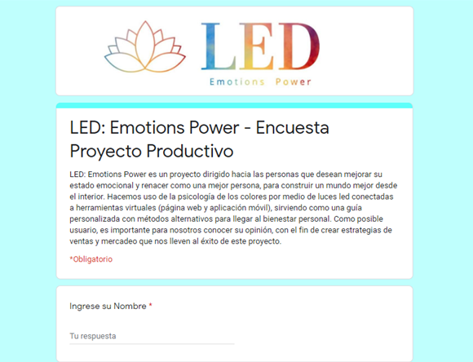 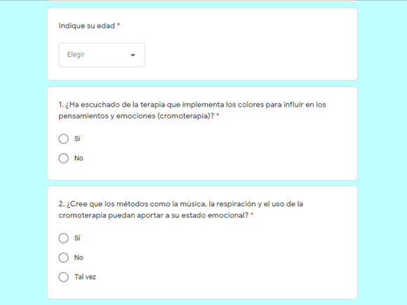 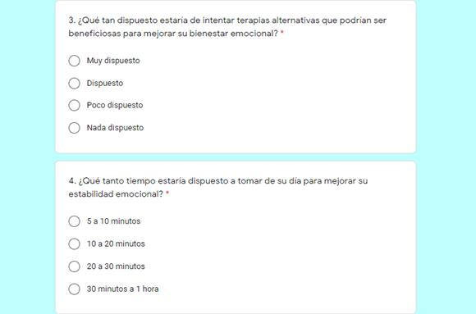 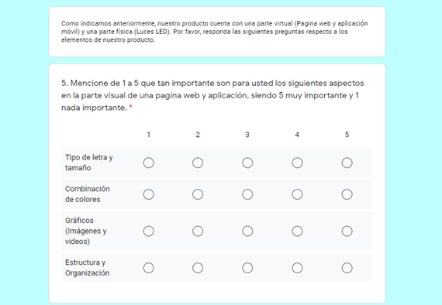 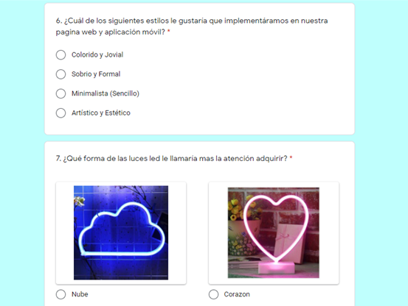 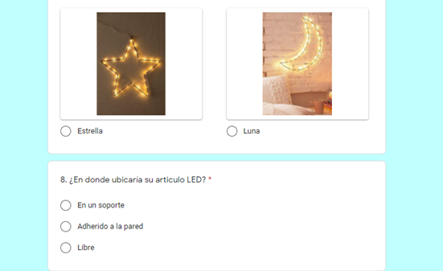 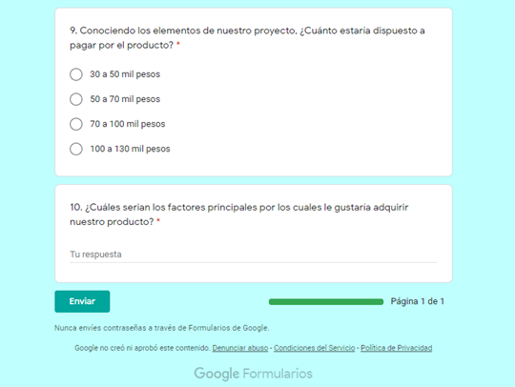
 | 2018

ESTUDIO DE MERCADOS
ENCUESTA APLICADA DE ACUERDO A SU PROYECTO PRODUCTIVO

Graficación y Análisis
EDAD
a. 12 a 18 años | 58
b. 19 a 26 años | 16
c. 27 a 34 años | 4
d. 35 a 59 años | 22

Análisis: Dentro de la muestra encuestada, se puede evidenciar que, entre los rangos de edad escogidos, las personas seleccionadas presentan un porcentaje mayor en los rangos de 12 a 18 años (adolescentes) y 35 a 59 años (adultos), ya que deducimos que estos individuos presentan mayor probabilidad de adquirir nuestro producto. La estrategia más factible a tomar es agregar herramientas, además de material llamativo, adecuado y útil, para adolescentes y adultos, ya que son los posibles usuarios de nuestra idea de negocio.

Pregunta 1. ¿Ha escuchado de la terapia que implementa los colores para influir en los pensamientos y emociones (cromoterapia)?
a. Sí | 47
b. No | 53

Análisis: Los individuos de la muestra encuestada indican que, mas de la mitad de ellos no han escuchado del uso de la cromoterapia para influir en los pensamientos y emociones. La acción a tomar es la promoción de esta y otras alternativas para mejorar el estado emocional, por medio de publicidad para llegar a un mayor alcance de personas, y que estas conozcan la innovación y utilización de nuestro producto.

Pregunta 2. ¿Cree que los métodos como la música, la respiración y el uso de la cromoterapia puedan aportar a su estado emocional?
a. Sí | 82
b. No | 2
c. Tal vez | 16

Análisis: Un amplio margen de los individuos encuestados presenta credibilidad en las diferentes alternativas que podrían mejorar su estabilidad emocional. Con esta información podemos inferir que nuestro proyecto podría tener gran aceptación en el mercado.

Pregunta 3. ¿Qué tan dispuesto estaría de intentar terapias alternativas que podrían ser beneficiosas para mejorar su bienestar emocional?
a. Muy dispuesto | 29
b. Dispuesto | 59
c. Poco dispuesto | 10
d. Nada dispuesto | 2

Análisis: Dentro de la muestra encuestada, se puede evidenciar que la mayoría de las personas se encuentran dispuestas a probar todas las herramientas que ofrece nuestro producto. De esto podemos deducir que nuestra idea de negocio presentaría una gran aprobación dentro del público.

Pregunta 4. ¿Qué tanto tiempo estaría dispuesto a tomar de su día para mejorar su estabilidad emocional?
a. 5 a 10 minutos | 23
b. 10 a 20 minutos | 31
c. 20 a 30 minutos | 25
d.30 minutos a 1 hora | 21

Análisis: Los individuos de la muestra encuestada indican que están dispuestos a invertir un tiempo considerable de forma variable para mejorar su estabilidad emocional. La estrategia a implementar en nuestro proyecto es el uso de periodos variables para cada alternativa o herramienta usada según la disponibilidad de cada usuario.

Pregunta 5. Mencione de 1 a 5 que tan importante son para usted los siguientes aspectos en la parte visual de una aplicación, siendo 5 muy importante y 1 nada importante.
 | 1 | 2 | 3 | 4 | 5
a. Tipo de letra y tamaño | 3 | 13 | 29 | 30 | 25
b. Combinación de colores | 2 | 12 | 30 | 27 | 29
c. Gráficos (Imágenes y videos) | 1 | 7 | 23 | 30 | 39
d. Estructura y Organización | 0 | 7 | 21 | 19 | 53

Análisis: En base a las respuestas de los individuos encuestados, se evidencia que, aunque la importancia de cada elemento se mantiene en un rango medio y alto, los elementos que las personas encuestadas encuentran fundamentales en la interfaz gráfica de una aplicación es el uso de gráficos (imágenes y videos) y la estructura y organización de la información dentro de estas plataformas, por lo que al realizar el desarrollo de nuestro producto, nos enfocaremos en estos aspectos principalmente para estructurar nuestra aplicación movil.

Pregunta 6. ¿Cuál de los siguientes estilos le gustaría que implementáramos en nuestra aplicación móvil?
a. Colorido y Jovial | 14
b. Sobrio y Formal | 9
c. Minimalista (Sencillo) | 23
d. Artístico y Estético | 54

Análisis: Dentro de la muestra encuestada, se puede deducir que a la gran mayoría prefiere un estilo dinámico y alegre, pero también sencillo, lo que es de vital importancia para que los usuarios tengan una experiencia mas agradable a la hora de usar nuestro servicio. La acción a realizar es implementar estos estilos de manera armoniosa en nuestro proyecto productivo.

Pregunta 7. ¿Qué forma de las luces led le llamaría mas la atención adquirir?
a. Nube | 58
b. Corazón | 12
c. Estrella | 9
d. Luna | 21

Análisis: Conforme a los resultados de la encuesta en esta pregunta, se puede evidenciar que la figura de luces LED que tiene más acogida dentro de las personas encuestadas es la nube, lo que nos ayuda a tener una idea mas clara sobre que articulo LED va a ser mas solicitado en el futuro, y por ende, a que parte de la producción debemos mantener el enfoque, sin dejar de lado las otras posibles figuras a elegir.

Pregunta 8. ¿En donde ubicaría su articulo LED?
a. En un soporte | 10
b. Adherido a la pared | 66
c. Libre | 24

Análisis: La mayoría de los individuos encuestados opinaron que ubicarían su articulo LED en la pared, lo que nos ayuda a deducir que no es necesario un soporte fijo para el producto, ya que es probable que los posibles clientes no lo usen, lo que ayudaría a reducir costos, como también reduciría el impacto ambiental que genera la parte física de nuestro producto.

Pregunta 9. Conociendo los elementos de nuestro proyecto, ¿Cuánto estaría dispuesto a pagar por el producto?
a. 30 a 50 mil pesos | 52
b. 50 a 70 mil pesos | 32
c. 70 a 100 mil pesos | 13
d. 100 a 130 mil pesos | 3

Análisis: En base a las respuestas de los individuos encuestados, se puede identificar que más de la mitad de las personas prefieren precios económicos, por lo que, a la hora de realizar la producción de nuestro producto, tendremos en cuenta el uso de materiales de bajo costo sin perder la calidad, para ofrecerles a nuestros clientes un producto accesible y funcional.

Pregunta 10. ¿Cuáles serian los factores principales por los cuales le gustaría adquirir nuestro producto?
Pregunta Abierta.

Análisis: De los datos obtenidos en esta pregunta, podemos observar que las personas buscan adquirir el producto conforme a la finalidad concertada en nuestro proyecto productivo, que es buscar el bienestar emocional de los usuarios y ambientar un espacio agradable en el hogar de nuestros clientes por medio del articulo LED como decoración, lo que nos ayuda a deducir que los objetivos de nuestra idea de negocio están bien estipulados.

Análisis General: Según las respuestas dadas por las personas encuestadas, podemos llegar a las siguientes conclusiones como estrategias de mejora para incluir dentro de nuestra idea de negocio: En primer lugar, el público está dispuesto a probar alternativas terapéuticas, como lo es la cromoterapia, para mejorar su estado emocional, además de otros recursos como la música, las frases motivadoras, técnicas de respiración, entre otros para llegar al mismo fin, por lo que, aunque son poco conocidos para la mitad de los posibles clientes, hay una gran aceptación e interés que indicarían el éxito en el mercado de nuestro proyecto productivo en un futuro. En segundo lugar, tomando en cuenta las opiniones de los encuestados, se implementará una interfaz útil para nuestros usuarios, que contará con facilidad y dinamismo para encontrar e implementar las herramientas relacionadas con nuestra idea de negocio, además de aplicar un tiempo variable a dichas herramientas dependiendo de la disponibilidad de cada usuario, pensando en la comodidad y agrado de cada uno de ellos dentro de la aplicación móvil. Teniendo en cuenta los aspectos mencionados anteriormente, se llego a la conclusión de seguir con la idea de negocio, ya que los datos recolectados en la encuesta manifiestan una gran aceptación del público ante el proyecto productivo, como también demuestran una disposición favorable por parte de los clientes potenciales ante la posibilidad de adquirir nuestro producto e implementarlo en su vida cotidiana.

